Estadísticas
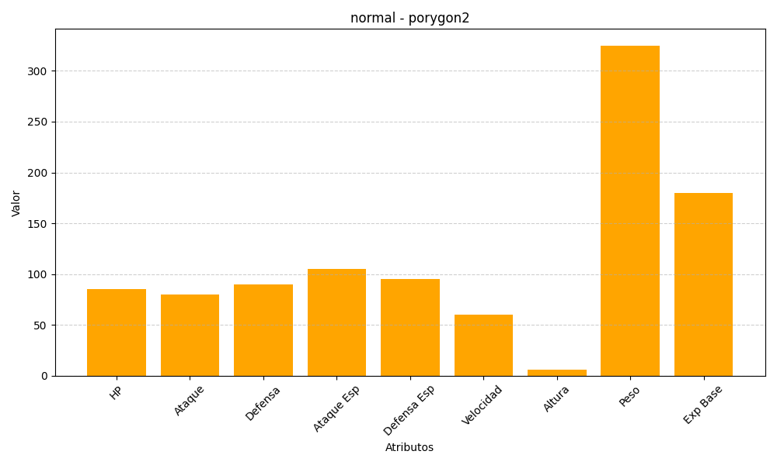
ID | Nombre | Tipo | HP | Ataque | Defensa | Ataque Especial | Defensa Especial | Velocidad | Altura | Peso | Experiencia Base
233 | porygon2 | normal | 85 | 80 | 90 | 105 | 95 | 60 | 6 | 325 | 180

